SRI European Equity
SRI EUROPEAN EQUITY

CHARAKTERISTIKA FONDU
STRUKTURA FONDU

6,50% hotovost | 6.50%
7,10% materiály | 7.10%
17,90% finanční služby | 17.90%
7,20% informační technologie | 7.20%
10,60% spotřeba - cyklická | 10.60%
11,30% průmysl | 11.30%
16,60% zdravotnictví | 16.60%
12,50% spotřeba - necyklická | 12.50%
10,30% ostatní | 10.30%
Název fondu: | SRI European Equity

AKCIOVÝ FOND
Investiční manažer: | Sycomore Asset Management
Hodnota fondu: | 238,89 mEUR
Počátek obchodování: | 2007-03-29 |  | vykouzlit někomu úsměv na tváři
Investiční cíl: Cílem fondu je překonat svůj benchmark (kterým je MSCI Europe - Net Total Return Index) a poskytovat dlouhodobé zhodnocení kapitálu. Fond investuje téměř 90 % svých aktiv do akcií společností, které jsou kompatibilní s kritérii ESG. Portfolio manager vybírá ze společností, které mají nejlepší enviromentální, sociální a firemní řízení. Fond může používat finanční nástroje a deriváty pro investiční účely.

POPLATKY GENERALI ČESKÁ POJIŠŤOVNA A.S.*
TOP 10
GENERALI INVESTMENTS LUXEMBOURG SA
Rozdíl mezi nákupním a prodejním kurzem podílových jednotek: | Běžné/jednorázové pojistné: 5 %/0 % Mimořádné pojistné 2% resp. 3 %** | Společnost |  |  | % v portfoliu | Sektor
Částečný odkup: | 0,25 % z odkoupené částky, minimálně však 50 Kč a maximálně 500 Kč | LVMH Moet Hennessy Louis Vuitton (MC FP) |  |  | 3.39 | spotřeba - necyklická
Poplatky za přemístění: | V každém poj. roce 2 zdarma, jinak 0,25 % akt. hodnoty přemístěných jednotek, min. 50 Kč a max. 500 Kč. | ASML Holding NV (ASML NA) |  |  | 3.14 | informační technologie
Poplatky za správu fondu***: | 2 % p.a. | NESTE OYJ (NESTE FH) |  |  | 3.12 | energetika
* výtah ze sazebníku poplatků k IŽP týkající se fondů, v případě rozdílů platí sazebník poplatků |  | Roche Holding AG-Genusschein |  |  | 2.91 | zdravotnictví
 |  | UNILEVER PLC (ULVR LN) |  |  | 2.66 | spotřeba - cyklická
** závisí na produktu *** náklady za správu fondu jsou započtené v NAV (t.j. v kurzu) |  | L'Oreal SA (OR FP) |  |  | 2.65 | spotřeba - cyklická
KOMENTÁŘ K TRHU
KOMENTÁR TRHU
KOMENTÁŘ TRHU
KOMENTÁŘ TRHU
VÝKONNOST FONDU
 |  | Dassault Systemes SA (DSY FP) |  |  | 2.58 | informační technologie
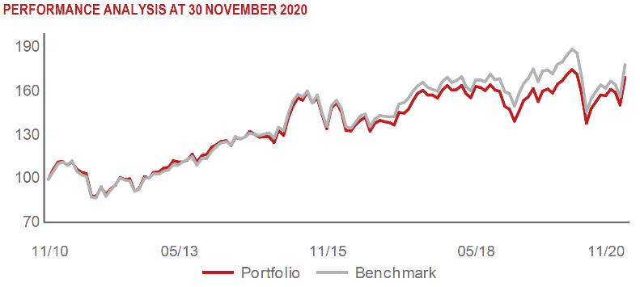 |  | ESSILOR INTERNATIONAL (EL FP) |  |  | 2.17 | spotřeba - necyklická
 |  | KONINKLIJKE PHILIPS NV (PHIA NA) |  |  | 2.17 | zdravotnictví
 |  | AXA SA (CS FP) |  |  | 2.15 | finanční služby

STATISTIKY
 |  | STD | IR | TE | Rating Morningstar(4) |  | Quartile Morn.
 |  | 30.39% | 0.58% | 3.46% | x |  | x
 |  | (1) Standard Deviation (Směrodatná odchylka): míra rizika, volatilita výkonnosti fondu. (2) Information Ratio (Informační poměr): poměr průměrně dosaženého výnosu oproti odchylce od indexu. (3) Tracking Error: směrodatná odchylka rozdílu výkonnosti fondu

VÝKONNOST (EUR)

 |  | 1 měsíc (%) | YTD (%) |  | 1 rok (%) | od počátku (%)
SRI European Equity (ISIN: LU0145455811) |  | 12.33 | -5.34 |  | -3.46 | 17.61
Benchmark * |  | 13.95 | -5.56 |  | -3.61 | 15.34
Excess Return |  | -1.62 | 0.22 |  | 0.15 | 2.27
Listopad 2020
* MSCI Europe - Net Total Return Index
Hodnota investice do podílových fondů může růst, klesat nebo stagnovat podle situace na finančních trzích. Minulé výnosy nejsou zárukou výnosů v budoucnu.

